Селекционный экран
Селекционный экран для реализации:
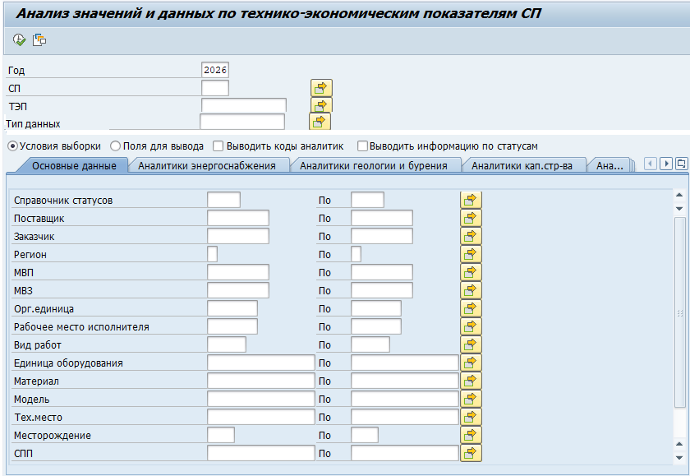

 | Поле СЭ | Описание | Справочник
 | Год | по умолчанию текущий год | DIC_PHD_DATE_APPROVING
 | СП | по умолчанию СП пользователя. Многократный выбор. Доступ к выбору СП согласно полномочиям* | RDSD_PLANT
 | Тип данных | по умолчанию План ID 0000000001 | DICT_DATA_TYPE
 | ТЭП | не обязательный, многократный выбор | RDSD_INDS

 | Условия выборки: | установлен по умолчанию. При выборе данного пункта на экране представлены разделы, в которых перечислены поля для фильтрации выбираемых данных | все разделы и их поля со справочниками см. на листе "Разделы СЭ-Условия выборки"

 | Поля для вывода: | выводятся разделы и наименования полей, которые необходимо вывести в отчете | разделы и перечень полей см. на листе СЭ-поля для вывода

 | Выводить коды аналитик | при установке данного чек-бокса к выбранным полям в разделе "Поля для выбора" в отчете добавляются поля с кодами значений и справочника | поля и их источник данных см. на листе "Вывод полей в отчете"

 | Выводить информацию по статусам: | при установке данного чек-бокса к выбранным полям в разделе "Поля для выбора" в отчете добавляются поля с кодами значений и справочника | поля и их источник данных см. на листе "Вывод полей в отчете"

* Доступ к выбору СП согласно полномочиям:
Для группы ролей PHD_ADMIN или PHD_CURATOR_*** поле «Структурное подразделение» доступно для выбора, любое значение из справочника.
Для остальных групп ролей структурное подразделение заполняется автоматически в соответствии со значением в основной записи пользователя, изменение на СЭ на другое значение не допускается.

СЭ - поля для вывода
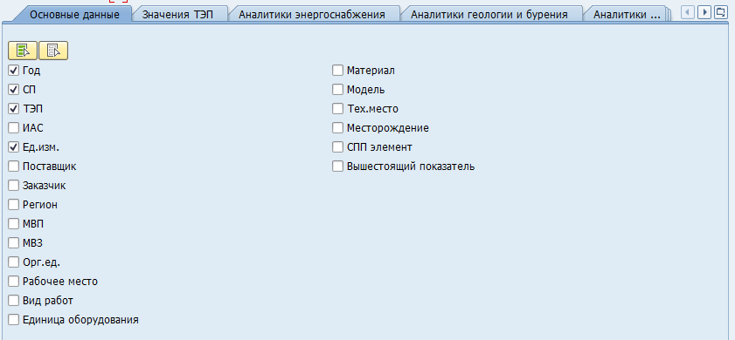
"Поля для вывода": |  |  | Пример:
выводятся разделы и наименования полей, которые необходимо вывести в отчете. Для выбора пользователем используется чек-бокс:

Основные данные:
 | Год | установлен по умолчанию
 | СП | установлен по умолчанию
 | ТЭП | установлен по умолчанию
 | Ед.измерения | установлен по умолчанию
 | Поставщик
 | Заказчик
 | Регион
 | Вид производства
 | МВЗ
 | Орг.единица
 | Рабочее место исполнителя
 | Вид работ
 | Единица оборудования
 | Класс вида оборудования
 | Материал
 | Тех.место
 | Месторождение
 | СПП-элемент
 | Инфосистема
 | Тип периода
 | Вышестоящий ТЭП
Значения ТЭП
 | Январь
 | Февраль
 | Март
 | Апрель
 | Май
 | Июнь
 | Июль
 | Август
 | Сентябрь
 | Октябрь
 | Ноябрь
 | Декабрь
 | I кв. | установлен по умолчанию
 | II кв. | установлен по умолчанию
 | 6 мес. | установлен по умолчанию
 | III кв. | установлен по умолчанию
 | 9 мес. | установлен по умолчанию
 | IV кв. | установлен по умолчанию
 | Год | установлен по умолчанию
Значения ТЭП с начала года
 | Январь. С нач.года
 | Февраль. С нач.года
 | Март. С нач.года
 | Апрель. С нач.года
 | Май. С нач. года
 | Июнь. С нач.года
 | Июль. С нач.года
 | Август. С нач.года
 | Сентябрь. С нач.года
 | Октябрь. С нач. года
 | Ноябрь. С нач. года
 | Декабрь.С нач. года
 | I кв.С нач. года
 | II кв.С нач. года
 | 6 мес.С нач. года
 | III кв.С нач. года
 | 9 мес.С нач. года
 | IV кв.С нач. года
 | Год. С нач. года
Значения корректировок ТЭП
 | Январь. Коррект.
 | Февраль. Коррект.
 | Март. Коррект.
 | Апрель. Коррект.
 | Май. Коррект.
 | Июнь. Коррект.
 | Июль. Коррект.
 | Август.Коррект.
 | Сентябрь. Коррект.
 | Октябрь. Коррект.
 | Ноябрь. Коррект.
 | Декабрь.Коррект.
 | I кв.Коррект.
 | II кв.Коррект.
 | 6 мес.Коррект.
 | III кв.Коррект.
 | 9 мес.Коррект.
 | IV кв.Коррект.
 | Год. Коррект.
Энергоснабжение
 | Договор
 | Потребитель
 | ЭСО физ
 | Эсо физ (даль)
 | ЭСО покуп
 | Сетевая компания
 | Ур.напр.
 | Ур.напр.продаж
 | Класс напр.
 | Тип тарифов
 | Договор по воде
Геология и бурение
 | Участок недр
 | Пощадь бурения
 | Куст
 | Скважина (геол.ном)
 | Пласт
 | Технология отбора керна
 | Струк. особенности пласта
 | Мероприятие
 | Дата начала бурения
 | Дата окончания бурения
 | Пилотный ствол
 | Состояние скважины
 | Примечание
Кап.строительство
 | Ген.подрядчик
 | Ген.заказчик
 | Субподрядчик
 | Шифр проекта стройки
Экология
 | Номер объекта ЭМ
 | Объект исследования
 | Группировка сред ЭМ
Прочие аналитики
 | Вид газа
 | Тип воздушного судна
 | Дата ввода скв. в экспл.
 | Дата проведения ГТМ
 | ГТМ
Данные показателя
 | Вид деятельности
 | Вид показателя
 | Формы отчетов
 | ТЭП-источник
 | Владелец ТЭП
 | Функция/задача
 | Объемный
 | Трудоемкость
 | В сопоставимых ценах
 | В действующих ценах
 | Вид работ (классификация)
Данные расчета
 | Признак уровня
 | Исключение из приказа
 | Источник данных

Выбор атрибутов ТЭП
 | Выбор данных по показателю:

1. | Вид деятельности

 | Для найденных ТЭП в DICT_PHD_LEFT -ZLIB_INDC код вида деятельности из RDSD_INDS - ACTVTS.
 | Наименование вида деятельности RDSD_ACTVTS -SNAME

2. | Вид показателя
 | Для найденных ТЭП в DICT_PHD_LEFT -ZLIB_INDC в таблице TBL_IDLNK берем значение -ID1 при LTYPE =01
 | ID1 берем у той записи, у которой связь со второй записью в таблице по ключам:
 | LTYPE =01 у обоих записей
 | ID2 одной записи = ID2 второй записи
 | ID1 второй записи = 0000000362 (в деве) или 0000000484 (в проде)
 | ID3 второй записи = 0
 | Наименование DICT_PHD_GROUPS - NAME по ключу TBL_IDLNK-ID1 = DICT_PHD_GROUPS -ID

3. | Формы отчетов

 | Для выборки ТЭП по форме в таблице TBL_ZIDNFORM берем уникальные значение ZLIB_INDC
 | По ключам:
 | ZF_NUMB = из СЭ
 | GJAHR = из СЭ
 | PLANT = из СЭ

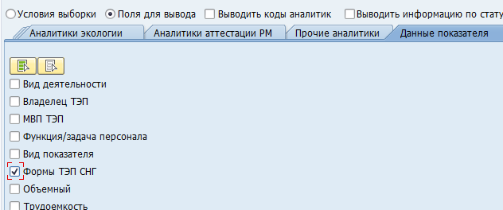

 | В поле "Формы ТЭП СНГ" отображаем все формы в которых участвуют выбранные ТЭП
 | из таблицы TBL_ZIDNFORM берем уникальные значение ZF_NUMB принадлежащее выбранным ТЭП
 | По ключам:
 | ZLIB_INDC = Выбранные ТЭП
 | GJAHR = из СЭ
 | PLANT = из СЭ

4. | ТЭП-источники

 | Если есть отметка на чек-боксе "ТЭП-источники" дополнительно из таблицы TBL_ZIDNFORM выбираем уникальные значения поля ZIND_CHLD
 | По ключам:
 | ZF_NUMB = из СЭ, если не заполнено не выбираем
 | GJAHR = из СЭ
 | PLANT = из СЭ

 | В поле "Формы ТЭП СНГ" отображаем все формы в которых участвуют выбранные ТЭП
 | из таблицы TBL_ZIDNFORM берем уникальные значение ZF_NUMB принадлежащее выбранным ТЭП
 | По ключам:
 | ZLIB_INDC = Выбранные ТЭП в том, числе ТЭП отобранные из поля ZIND_CHLD
 | GJAHR = из СЭ
 | PLANT = из СЭ

5. Владелец
 | Для найденных ТЭП в DICT_PHD_LEFT -ZLIB_INDC код владельца RDSD_INDS - OWNER
 | Наименование владельца RDSD_OWNERS - SHORT_NAME

